Лист1
 | План-схема безопасного маршрута МБДОУ №38 "Аленький цветочек" (новый город, 18/17)
 |  |  |  |  |  |  | улица команды Камаз-мастер

 |  |  | 18/01 |  |  |  |  |  |  |  | 18/10
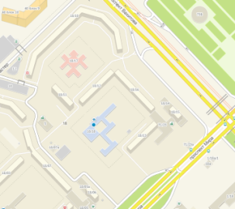

18/08

 |  |  |  |  |  |  |  |  |  |  |  |  | МБДОУ №38
 |  |  |  |  |  |  |  | ТД Камилла
 |  |  |  |  |  |  |  |  |  |  |  |  |  | 18/17
 |  |  |  |  |  |  |  |  |  | 18/11

18/03 |  |  |  | 18/07

 |  |  |  |  |  | 18/07 а |  |  |  |  |  | 18/12

проспект Вахитова
 |  |  |  |  |  |  |  |  |  |  |  |  |  |  |  |  | 18/16

бр. Главмосстроевцев
 |  |  |  |  |  |  |  |  | МБОУ "Гимназия №26"
 |  |  |  |  |  |  |  |  | 18/18

18/04 |  |  |  |  | 18/05 а |  |  |  |  |  |  |  |  |  |  |  |  | 18/14

 | 18/05 |  |  |  | 18/06 |  |  |  |  |  |  |  |  |  |  |  |  |  | 18/15
 |  |  |  |  |  |  |  |  |  |  |  |  |  |  |  | адм.
 |  |  |  |  |  |  |  |  |  |  |  |  | 18/13 |  |  | здание

проспект Мира
 |  | Театр кукол |  |  |  |  |  |  |  |  |  |  |  |  | Молодежная

 |  |  |  | направление движения транспортных средств
 |  |  |  | направление движения детей

